画面イメージ
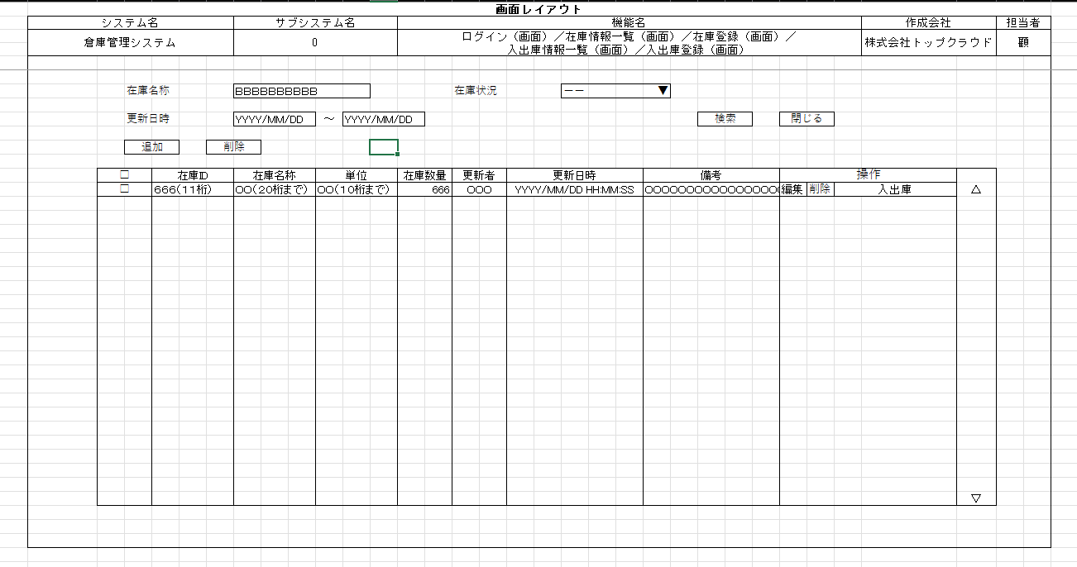
詳細設計書 | 論理名称 |  | システムID |  | 改訂日 | 2022-12-05
 | 物理名称 | 在庫情報一覧 | システム名称 | 在庫管理システム | 改訂者 | 顧

画面イメージ

IO関連
詳細設計書 |  | 論理名称 |  |  |  |  | システムID | 改訂日 | 2022-12-05
 |  | 物理名称 |  | 在庫情報一覧 |  |  | システム名称 | 改訂者 | 顧

I/O関連図

ログイン
在庫情報一覧
在庫情報登録

在庫情報

入出庫情報一覧

パラメータ一覧
No | 論理名称 |  | 物理名称 |  | I/O | 備考
1 | 在庫名称 |  | name |  | I
2 | 在庫状況 |  | status |  | I | 0:在庫なし、１：在庫あり
3 | 更新日時 |  | update_date |  | I
4
5
6
7
8
9
テーブル一覧
No | 論理名称 |  | 物理名称 |  | I/O | 備考
1 | 在庫情報一覧 |  | t_stock |  | I/O
2
3
4
5
6
7
8
9
ファイル一覧
No | 論理名称 |  | 物理名称 |  | I/O | 備考
1
2
3
4
5
6
7
8
9

